所有量表問題
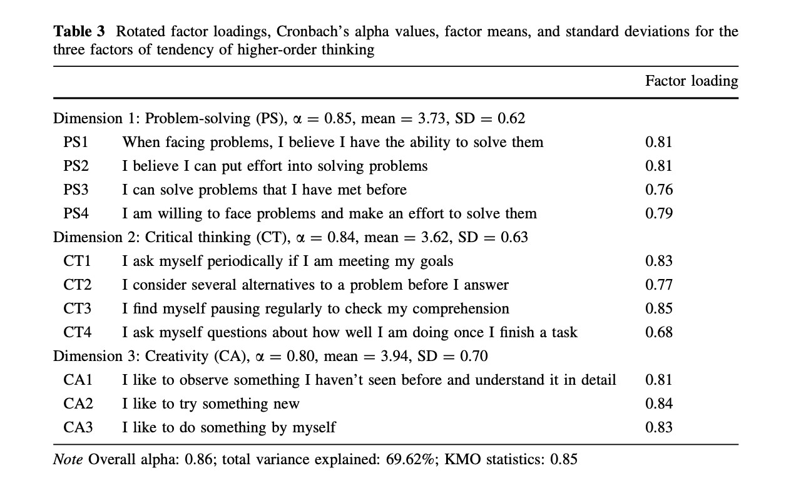

高階思維能力量表（Higher-Order Thinking Skills）
構面 | 題目 | 負荷量

解決能力（PS，problem solving）α= 0.85, mean=3.73, SD=0.62
PS1 | 在這堂課我遇到問題時，我覺得我有能力解決他。 | 0.81
PS2 | 我相信我努力可以解決這堂課所碰到的問題。 | 0.81
PS3 | 在上完這堂課後，我可以解決我以前遇到的問題。 | 0.76
PS4 | 在上完這堂課後，如果我在遇到類似的問題，我願意面對問題，並努力解決他。 | 0.79

批判性思考（CT，critical thinking）α= 0.84, mean=3.62, SD=0.63
CT1 | 我會定期問我自己是否實現目標。 | 0.83
CT2 | 在我回答問題之前，我會準備多個方案。 | 0.81
CT3 | 我發現自己經常停下來檢查自己的理解狀況。 | 0.76
CT4 | 每當我完成任務後，我會反省自己做得如何。 | 0.79

創造性（CA，creativity）α= 0.80, mean=3.94, SD=0.70
CA1 | 我喜歡觀察從未見過的事物，並詳細了解它。 | 0.81
CA2 | 我喜歡嘗試新事物。 | 0.84
CA3 | 我喜歡自己動手。 | 0.83

高階思維能力 量表來源
Hwang, G. J., Lai, C. L., Liang, J. C., Chu, H. C., & Tsai, C. C. (2018). A long-term experiment to investigate the relationships between high school students’ perceptions of mobile learning and peer interaction and higher-order thinking tendencies. Educational Technology Research and Development, 66, 75-93.

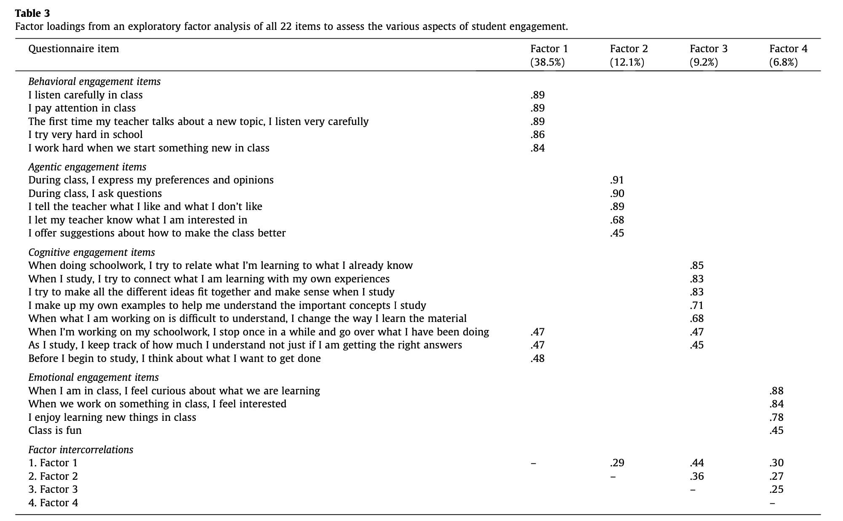

參與量表
來源：Reeve, J., & Tseng, C. M. (2011). Agency as a fourth aspect of students’ engagement during learning activities. Contemporary educational psychology, 36(4), 257-267.

行為參與項目
我在這堂課很認真聽講。 |  |  |  | 0.89
我在這堂課，上課專心聽講。 |  |  |  | 0.89
在這堂課上，聆聽老師講新課題時，我很努力學習。 |  |  |  | 0.89
我在學校很努力學習。 |  |  |  | 0.86
當我們在課堂課上開始學習新知識時，我很努力學習。 |  |  |  | 0.84

主動參與項目 |  |  |  | 0.91
我會在課堂上表達自己的喜好和觀點。 |  |  |  | 0.9
我會在課堂上提出問題。 |  |  |  | 0.89
我會告訴老師我喜歡什麽，不喜歡什麽。 |  |  |  | 0.68
我會讓老師知道我對什麽感興趣。 |  |  |  | 0.45
我就如何讓課堂變得更好提出建議。

認知參與項目
在做功課時，我努力把所學的知識與我已有的知識聯系起來。 |  |  |  | 0.85
在學習時，我努力把所有不同的想法結合在一起，使它們合情合理。 |  |  |  | 0.85
在學習時，我自己編造例子，幫助我理解所學的重要概念。 |  |  |  | 0.83
當我所學的內容難以理解時，我會改變學習材料的方法。 |  |  |  | 0.71
在做功課時，我會偶爾停下來，覆習一下我所做的內容。 |  |  |  | 0.68
在學習時，我會記錄我理解了多少，而不僅僅是我是否得到了正確的答案。 |  |  |  | 0.47
在開始學習之前，我會想一想我想完成什麽任務。 |  |  |  | 0.45

情感投入項目
我對這堂課所學內容感到好奇。 |  |  |  | 0.88
當我們在課堂上討論某些問題時，我感到興趣盎然。 |  |  |  | 0.84
我喜歡在課堂上學習新知識。 |  |  |  | 0.78
課堂很有趣。 |  |  |  | 0.45

CAMP創造矩陣
Besemer, S. P., & O'Quin, K. (1999). Confirming the three-factor creative product analysis matrix model in an American sample. Creativity Research Journal, 12(4), 287-296.

新穎性（Novelty）
獨特性：這個產品有什麼特別之處，與其他同類產品不同之處是什麼？
令人驚訝：使用這個產品的特點或功能是否能讓人感到驚訝或意外？

解析性（Resolution）
價值性"：這個產品是否能夠提供實際的價值或好處？如果是，是什麼價值？
邏輯性"：這個產品的設計和功能是否合乎邏輯，是否符合常識？
實用性"：這個產品是否具有實際的使用價值，是否能夠解決現實生活中的問題？

詳細和綜合（Elaboration & Synthesis）
有機性"：這個產品的設計和功能是否顯得自然、有機，是否能夠融入使用者的生活或環境中？
優雅性"：這個產品的設計是否優雅、精緻，是否展現出高雅的美感？
精工細作"：這個產品是否經過精心設計和製作，是否顯示出高水準的工藝和品質？

一、導航性(Navigation)
1. 學習者可以決定訪問課程的哪些部分、順序和進度。
2. 學習單元和模組足夠獨立，學習者可以打亂順序學習而不會感到困惑。
3. 導航和訪問機制(菜單、課程地圖、索引等)足以讓學習者找到特定的內容。
4. 網路課程允許學習者隨時離開，但可以輕鬆返回到課程中最接近的邏輯點。
5. 學習者總是知道他們在課程中的位置。
 |  |  |  |  | indicators | M | indicators | M | indicators | M
二、可學習性(Learnability) |  |  |  |  | Navigation | 4.51 | Visual design | 4.34 | Learning strategies design | 3.6
6. 網路課程的佈局很直覺，不需要過多參考線上說明或其他文件就能學習和找到所需資訊。 |  |  |  |  | Learnability | 4.36 | Interactivity | 4.17 | Instructional feedback | 4.13
7. 學習者可以僅使用線上輔助就能開始學習網路課程(找到課程、安裝插件、註冊、訪問起始頁)。 |  |  |  |  | Accessibility | 4.56 | Content and resources | 4.42 | Learner guidance and support | 3.54
8. 對於學習者如果遇到困難或有疑問該怎麼做有清晰的指示。 |  |  |  |  | Consistency | 4.3 | Media use | 3.76
9. 學習者可以預測點擊每個按鈕或鏈接會有的一般結果。

三、無障礙性(Accessibility)
10. 網頁和其他課程組件下載速度很快。
11. 網路課程易於安裝、卸載和啟動。
12. 網路課程包含技術要求資訊。
13. 網路課程沒有技術問題。 |  |  | 這個遊戲沒有技術方面問題
14. 為關閉瀏覽器中圖形資訊顯示的使用者做了適當調整，缺少圖形不會削弱資訊價值。 |  |  | 這個遊戲有做好圖示說明，不會讓我不知道如何遊玩
15. 顯示網頁的方式允許更改預設顯示特性以適應視覺障礙或偏好，不會導致資訊損失。

四、一致性(Consistency)
16. 功能術語在整個網路課程中使用得一致。
17. 整個網路課程中使用的字體、顏色和大小是一致的。 |  |  | 這個遊戲使用的字體、顏色和大小是一致的。
18. 網路課程在其設計上從一個部分到另一個部分保持適當的一致性水平。 |  |  | 這個遊戲整體風格一致

五、視覺設計(Visual design)
19. 螢幕上最重要的資訊被放置在最有可能吸引學習者注意的區域。 |  |  | 這個遊戲很吸引我。
20. 該課程具有吸引力，可吸引學習者的感官。 |  |  | 文字和圖形清晰可辨。
21. 文字和圖形清晰可辨。
22. 字體(樣式、顏色、飽和度)無論在螢幕上還是列印版本中都易於閱讀。

六、互動性(Interactivity)
23. 網路課程沒有過多需要連續閱讀的長文字內容，沒有互動。 |  |  | 這個遊戲有互動。
24. 學習者在介紹概念和技能後有機會立即練習，練習活動以有利於將所學應用到工作中的方式鍛鍊知識和技能。
25. 網路課程讓學習者參與與學習目標和目的緊密相關的任務。 |  |  | 這個遊戲不會讓我感到無聊。
26. 網路課程使用遊戲、模擬、角色扮演活動和案例研究來吸引、維持學習者興趣和保持動機。

七、內容和資源(Content and resources)
27. 內容以適當的順序組織，並分成小的模組以便於靈活學習。
28. 課程中的材料準確且是最新的，涵蓋主題的足夠廣度和深度以滿足學習目標。
29. 以盡可能模擬現實世界中可用性和使用情況的方式提供資源。
30. 文字塊以簡潔實用的最小化風格撰寫。
31. 網路課程提供一系列與學習環境相適應的資源(網站鏈接、案例研究、模擬、問題、示例)。
32. 使用的詞彙和術語適合學習者。
33. 用具體、特定的範例說明抽象概念(原理、公式、規則等)。 |  |  | 這個遊戲有具體學習目標。
34. 網路課程的所有單元/模組都包含概述和總結。
35. 讓學習者知悉每個單元/模組的學習目標。

八、媒體使用(Media use)
36. 圖形和多媒體有助於學習關鍵內容，而不僅僅是為了娛樂或可能分散注意力。
37. 適當使用圖形(插圖、照片、圖表、圖解等)，例如用於傳達視覺和空間概念。 |  |  | 這個遊戲讓我覺他對於知識有具體化。
38. 包含的媒體(文本、圖像、動畫等)與課程的目標和設計有緊密聯繫。

九、學習策略設計(Learning strategies design)
39. 網路課程提供機會和支持，通過討論或其他協作活動與他人互動學習。 |  |  | 這個遊戲有讓我學到東西。
40. 學習者清楚要完成什麼，以及使用它會獲得什麗收穫。 |  |  |  |  |  |  |  |  |  |  | 3 | 5 | 3 | 2 | 3 | 4
41. 網路課程設計了個人和團體兩種活動。
42. 網路課程為學習者提供反思的機會。

十、教學反饋(Instructional feedback)
43. 網路課程為學習者提供通過電子郵件或其他網際網路通信與導師、專家、同儕或其他人獲取詳細反饋的機會。 |  |  |  | 這個遊戲有地方讓我進行意見反饋。
44. 在任何特定時間提供的反饋都是針對學習者正在學習的內容、正在解決的問題或正在完成的任務進行調整。

十一、教學評估(Instructional assessment)
45. 網路課程提供自我評估的機會，以提高學習成就。 |  |  | 這個遊戲可以讓我學習提高成就。
46. 在適當的情況下，提供較高階的評估(分析、綜合和評價)，而不是較低階的評估(回憶和認知)。
47. 期末測試和其他評估足以衡量學習目標的實現程度。

十二、學習指導和支持 (Learner guidance and support)
48. 線上說明或文件書寫清晰。
49. 線上說明是針對特定畫面或內容的。 |  |  | 遊戲說明清晰。
50. 網路課程提供支持學習的工具(做筆記、工作說明、資源、詞彙表等)。
51. 網路課程為學習者活動提供支持，讓他們在現有能力範圍內工作，同時接觸有意義的知識塊。

工作表1
subscales | indicators | group | M | SD | F | p
Novelty | Original | EG | 3.05 | 0.92 | 0.567 | 0.453
 |  | CG | 3.12 | 0.95
 | Surprising | EG | 3.45 | 0.98 | 0.502 | 0.481
 |  | CG | 3.39 | 0.91
Resolution | Valuable | EG | 3.85 | 0.85 | 2.214 | 0.143
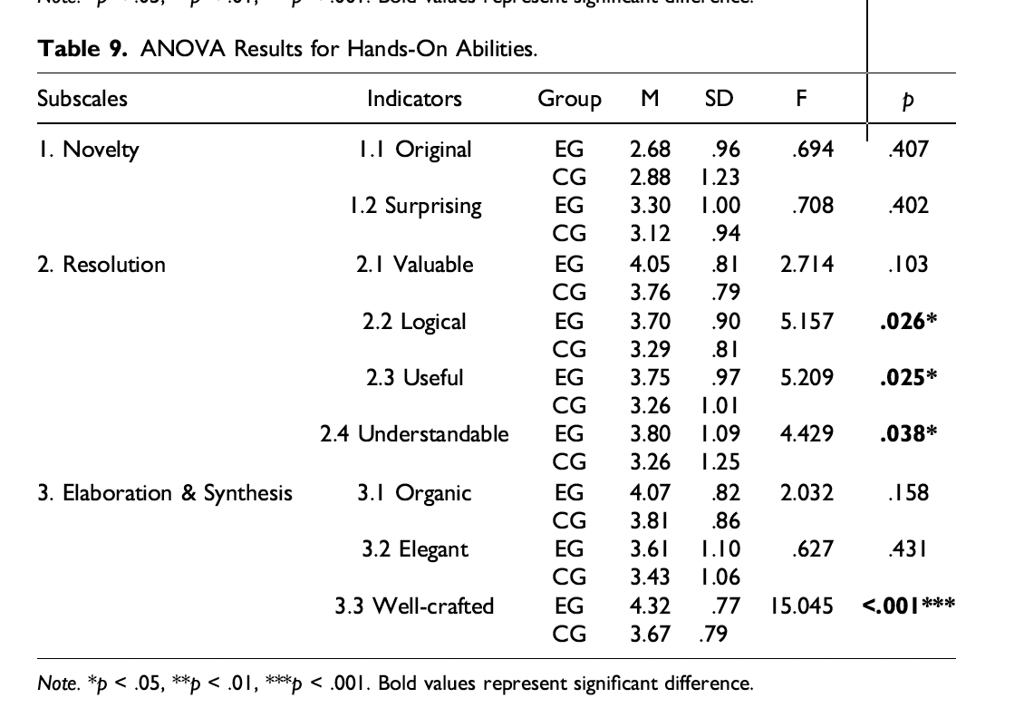
 |  | CG | 3.65 | 0.82
 | Logical | EG | 4.1 | 0.87 | 5.784 | 0.018*
 |  | CG | 3.6 | 0.84
 | Useful | EG | 4.05 | 0.89 | 5.3 | 0.023*
 |  | CG | 3.55 | 0.91
 | Understandable | EG | 4.15 | 0.83 | 4.629 | 0.035*
 |  | CG | 3.7 | 0.94
Elaboration & Synthesis | Organic | EG | 3.8 | 0.88 | 1.987 | 0.162
 |  | CG | 3.6 | 0.9
 | Elegant | EG | 3.55 | 1.02 | 0.786 | 0.378
 |  | CG | 3.45 | 0.99
 | Well-crafted | EG | 4.25 | 0.8 | 14.86 | <0.001***
 |  | CG | 3.7 | 0.85
Note. *p < .05, **p < .01, ***p < .001

 |  | subscales | indicators | group | M | SD | F | p
 |  | Novelty | Original | EG | 3.05 | 0.92 | 0.567 | 0.453
 |  |  |  | CG | 3.12 | 0.95
 |  |  | Surprising | EG | 3.45 | 0.98 | 0.502 | 0.481
 |  |  |  | CG | 3.39 | 0.91
 |  | Resolution | Valuable | EG | 3.85 | 0.85 | 2.214 | 0.143
 |  |  |  | CG | 3.65 | 0.82
 |  |  | Logical | EG | 4.1 | 0.87 | 5.784 | 0.018*
 |  |  |  | CG | 3.6 | 0.84
 |  |  | Useful | EG | 4.05 | 0.89 | 5.3 | 0.023*
 |  |  |  | CG | 3.55 | 0.91
 |  |  | Understandable | EG | 4.15 | 0.83 | 4.629 | 0.035*
 |  |  |  | CG | 3.7 | 0.94
 |  | Elaboration | Organic | EG | 3.8 | 0.88 | 1.987 | 0.162
 |  | & | Synthesis | CG | 3.6 | 0.9
 |  |  | Elegant | EG | 3.55 | 1.02 | 0.786 | 0.378
 |  |  |  | CG | 3.45 | 0.99
 |  |  | Well-crafted | EG | 4.25 | 0.8 | 14.86 | <0.001***
 |  |  |  | CG | 3.7 | 0.85

 |  | Note. | *p | < | .05, | **p | < | .01, | ***p | < | 0.001

